KASIC prazan troskovnik
 | UREĐENJE SPORTSKOG IGRALIŠTA OŠ BARTULA KAŠIĆA ZADAR JN 26.2025

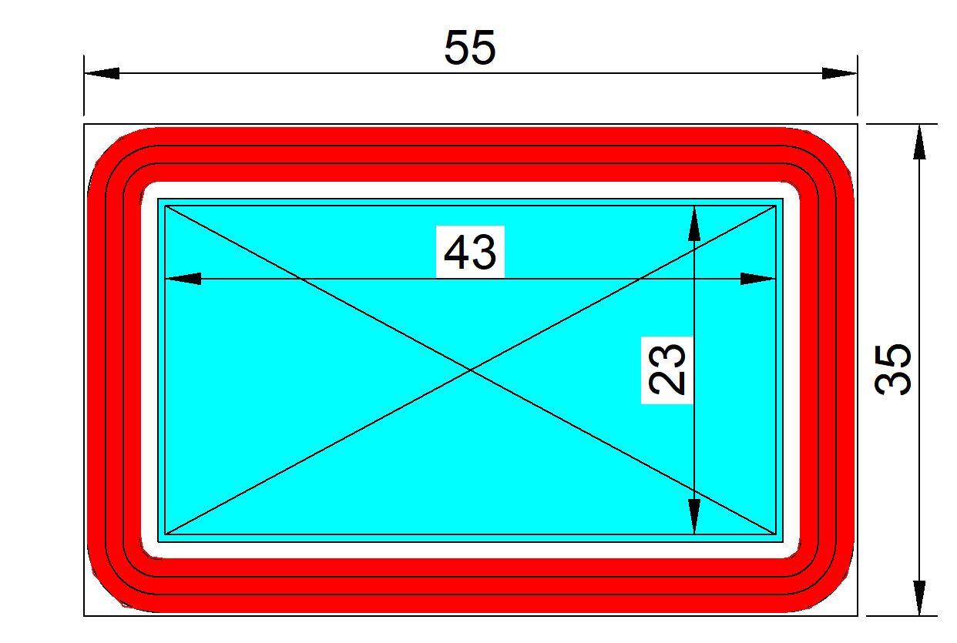
R.B. | OPIS STAVKE | J.M. | KOLIČINA | J.CIJENA | UKUPNO
A | IZRADA SPORTSKE PODLOGE i OPREMA
A1 | SPORTSKA PODLOGA Dobava i ugradnja sportske podloge 13-milimetarski vodopropusni sustav sportske podloge, koji se nanosi raspršivanjem, s certifikatom World Athletics, tip A prema EN 14877:2013 ili jednakovrijedno, koji se sastoji od 11 mm strojno izlivenog donjeg sloja crnih gumenih sbr granula vezanih poliuretanskim vezivom i 2 mm gornjeg sloja EPDM granula pomiješanih s jednokomponentnim poliuretanskim premazom koji se nanosi posebno dizajniranim strojem za raspršivanje. Boja podloge: crvena RAL 3016. Sustav mora zadovoljiti sljedeće minimalne tehničke zahtjeve: Vertikalna deformacija: 23 °C 2,0 mm Smanjenje sile: 23 °C 40% Linearno trenje: suho - 97 PTV vlažno - 61 PTV Otpornost na sprinterice: klasa I Otpornost za trošenje: novo - 0,7 g nakon umjetnog trošenja - 2,1 g Vlačna čvrstoća: 0,45 MPa Izduženje: 50% Promjena boje nakon trošenja: 3-4 Vodopropusnost: propusno Apsolutna debljina: 13 mm Priložiti World Athletics certifikat | m2 | 1100.00 |  | 0.00
A2 | PODLOGA TRIM STAZE Dobava i ugradnja sportske podloge 13-milimetarski vodopropusni sustav sportske podloge, koji se nanosi raspršivanjem, s certifikatom World Athletics, tip A prema EN 14877:2013 ili jednakovrijedno, koji se sastoji od 11 mm strojno izlivenog donjeg sloja crnih gumenih sbr granula vezanih poliuretanskim vezivom i 2 mm gornjeg sloja EPDM granula pomiješanih s jednokomponentnim poliuretanskim premazom koji se nanosi posebno dizajniranim strojem za raspršivanje. Boja podloge: crvena RAL 3016. Sustav mora zadovoljiti sljedeće minimalne tehničke zahtjeve: Vertikalna deformacija: 23 °C 2,0 mm Smanjenje sile: 23 °C 40% Linearno trenje: suho - 97 PTV vlažno - 61 PTV Otpornost na sprinterice: klasa I Otpornost za trošenje: novo - 0,7 g nakon umjetnog trošenja - 2,1 g Vlačna čvrstoća: 0,45 MPa Izduženje: 50% Promjena boje nakon trošenja: 3-4 Vodopropusnost: propusno Apsolutna debljina: 13 mm Priložiti World Athletics certifikat | m2 | 700.00 |  | 0.00
A3 | OCRTAVANJE Dobava materijala te iscrtavanje linija igrališta bojama namijenjenim za gumenu podlogu iz st.A1 i A2. Igralište iscrtati prema dimenzijama, normativima i standardima za igrališta, trim stazu po duzini razdjelnim linijama i start pozicijom | komplet | 1.00 |  | 0.00
A4 |  |  |  |  | 0.00
A5
A6 |  |  |  |  | 0.00
A | IZRADA SPORTSKE PODLOGE i OPREMA |  |  |  | 0.00

 | REKAPITULACIJA
A | IZRADA SPORTSKE PODLOGE i OPREMA
 | UKUPNO
 | PDV
 | SVEUKUPNO

 |  |  |  | ____________________
 |  |  |  | (ponuđač, potpis i datum)

